C IV - ASE2013 HH, Teil 6

Statistisches Amt
für Hamburg und Schleswig-Holstein

 |  | STATISTISCHE BERICHTE
 | Kennziffer: C IV - ASE 2013, Teil 6 Personal- und Arbeitsverhältnisse

Arbeitskräfte in den landwirtschaftlichen
Betrieben Hamburgs 2013

endgültiges Ergebnis der Agrarstrukturerhebung

Herausgegeben am: 18. April 2016

Abb. 1 (S.8)
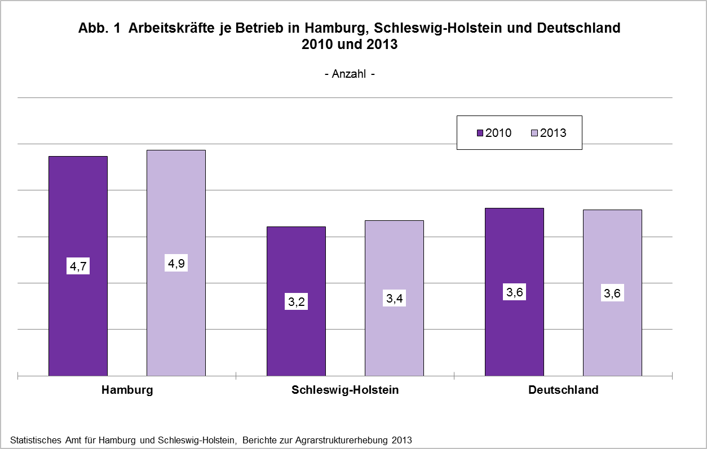

zurück zum Inhalt

Abb. 2 (S.9)
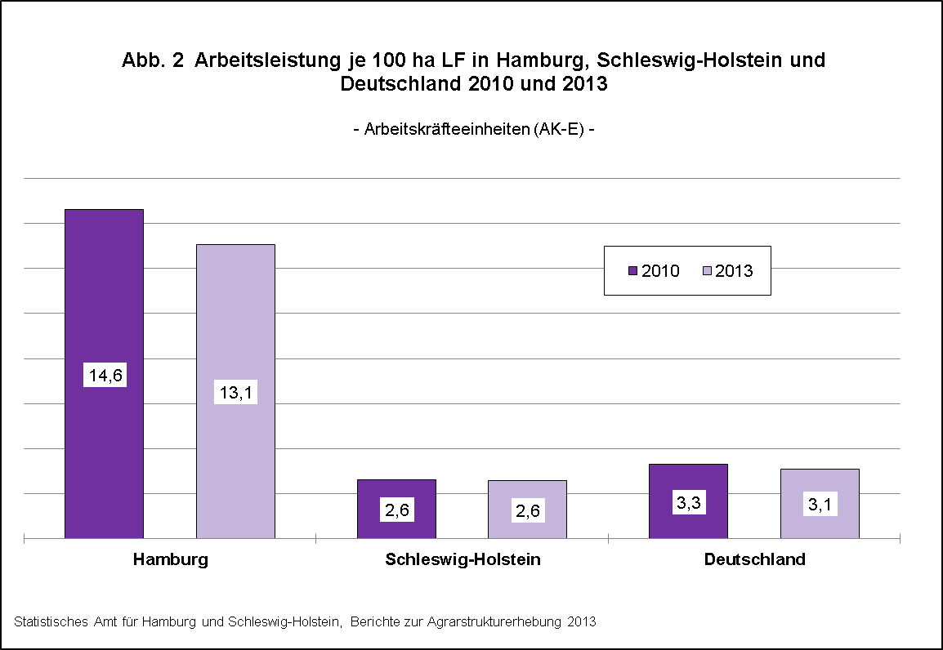

zurück zum Inhalt

Abb. 3 (S.12)
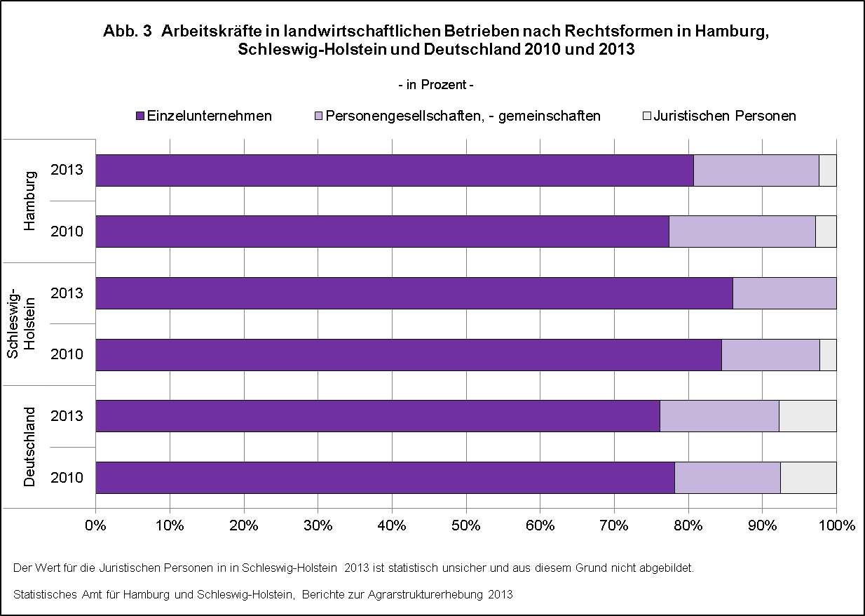

zurück zum Inhalt

Abb. 4 (S.14)
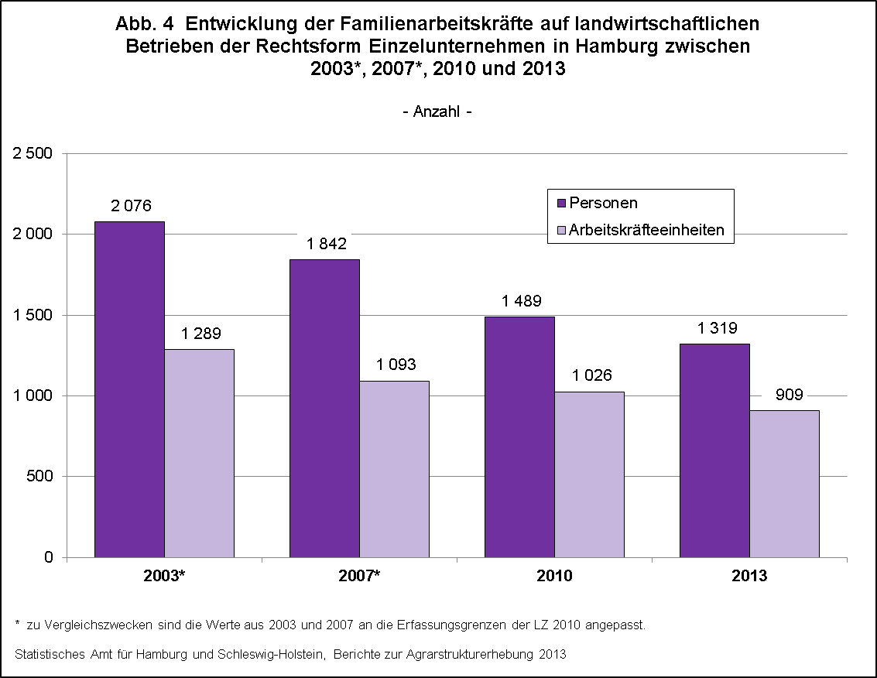

zurück zum Inhalt

Abb. 5 (S.21)
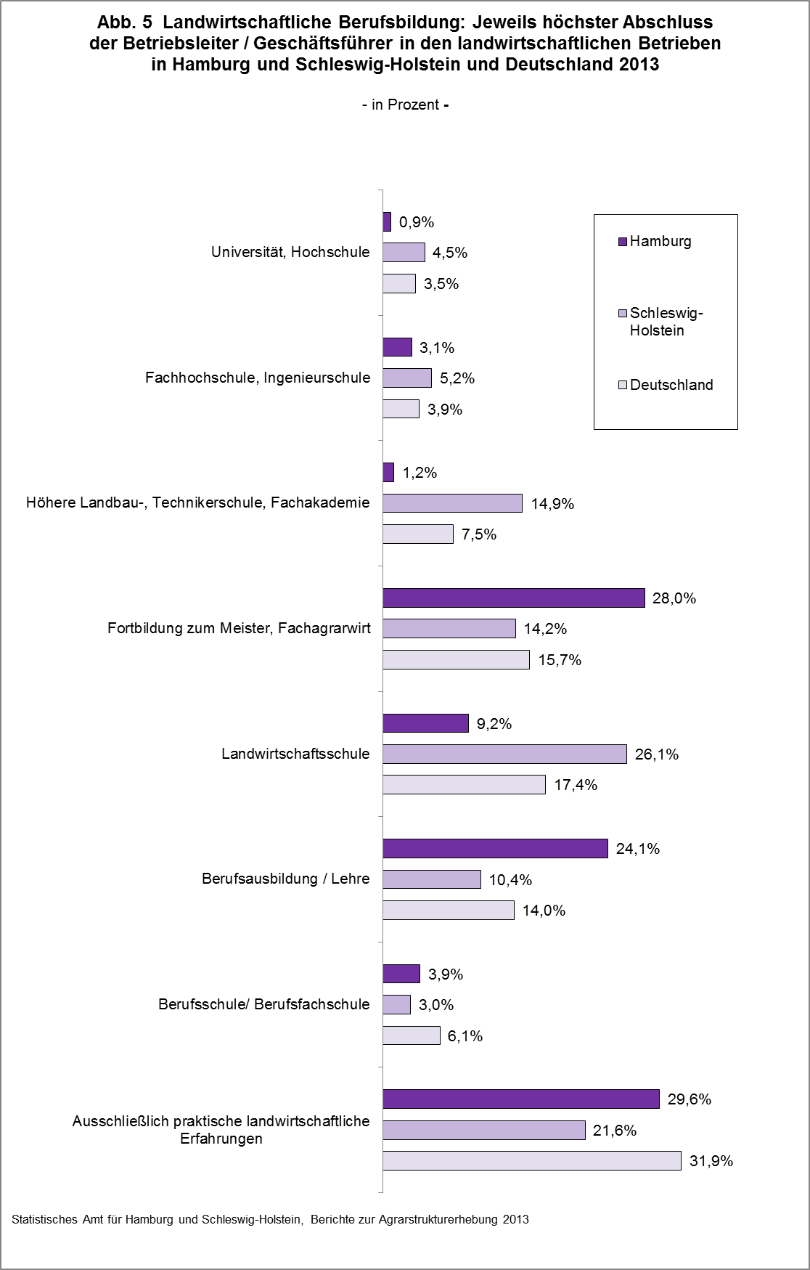

zurück zum Inhalt

